开发测试
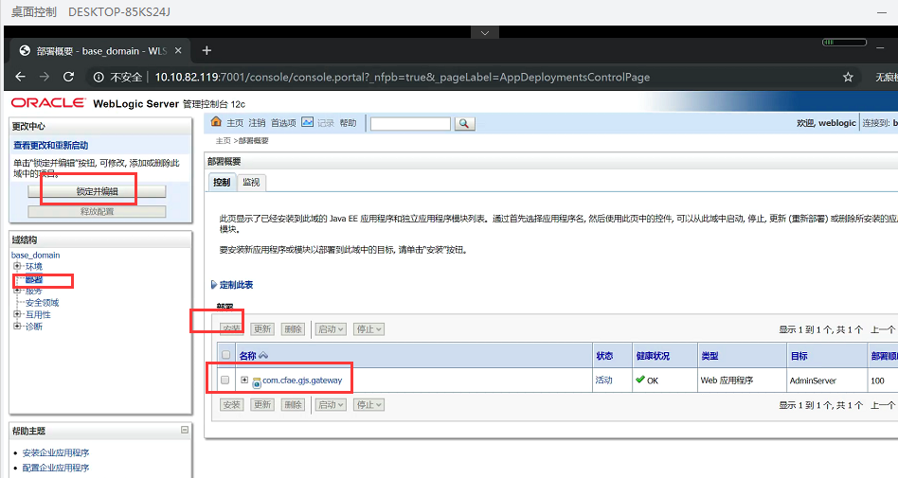
序号 | 网络分区 | 说明 | IP | 用户 | 端口 | 部署细节 | 备注
1 | 数据库区 | 数据库 | 10.10.82.5 |  | 1521 22 | SID：devdb04 zcjsmk_dev/zcjsmk_dev

2 | 应用区 | 1.nginx高可用搭建2.前端静态服务搭建 | 10.10.82.135 192.168.3.162 | root/CFAEcfae | 22 8080 8081 |  | Nginx安装路径: 文件路径：/usr/local/nginx/html/vue 启动命令：/usr/local/nginx/sbin/nginx 重启命令：/usr/local/nginx/sbin/nginx -s reload 停止命令：/usr/local/nginx/sbin/nginx -s stop | 说明：部署前要先停jar包进程，weblogic进程，然后换包，最后启动，启动顺序和综合用户一样的，先启动jar 然后启动weblogic，最后重启nginx就行了
3 | 应用区 | weblogic+redis-4.0.14+zookeeper-3.4.14+war包 (https://jingyan.baidu.com/article/c74d6000650d470f6b595d72.html) | 10.10.82.119 192.168.3.170 | root/CFAEcfae weblogic/weblogic123 | 22 8990 8991 8992 8993 8994 8995 8996 8997 7001 6379 2181 |  | war包路径：/data/weblogic/base_domain/cfae_gj 域路径：cd /data/weblogic/base_domain/bin 查询weblogic进程：ps -ef|grep weblogic 停止weblogic进程：kill -9 进程号 启动应用的用户：nohup ./startWeblogic.sh &
4 | 应用区 | redis-4.0.14+zookeeper-3.4.14+zip包 | 10.10.82.120 192.168.3.171 | root/CFAEcfae | 22 8990 8991 8992 8993 8994 8995 8996 8997 7001 6379 2181 |  | zip包路径: /data/zip_run_dir 停止jar包：先查询进程：ps -ef|grep jar 然后杀掉jar包的进程号（kill -9 进程号 进程号 进程号） 启动包路径：/data/zip_run_dir/auth 启动应用的用户： java -jar com.cfae.gjs.auth.impl.jar &
5 | 应用区 | redis-4.0.14+zookeeper-3.4.14 | 10.10.82.129 192.168.3.172 | root/CFAEcfae | 22 8990 8991 8992 8993 8994 8995 8996 8997 7001 6379 2181

 |  | 启动命令：进入到该路径下：/usr/local/redis/src 执行启动命令：redis-server ../redis-1.conf redis-server ../redis-2.conf
 |  | redis 集群redis-cli --cluster create --cluster-replicas 1 10.1.38.26:6379 10.1.38.27:6379 10.1.38.28:6379 10.1.38.26:6380 10.1.38.27:6380 10.1.38.28:6380

 |  | 启动集群前，要删除/usr/local/redis/data-1和data-2路径下的文件

生产
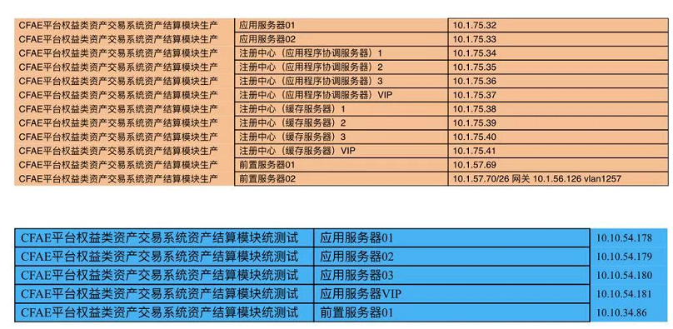
序号 | 网络分区 | 说明 | IP | 配置信息 | 主机名 | 用户 | 端口 | 部署细节 | 备注
1 | 数据库区 | 数据库 | 10.1.61.5 |  |  | iup_gjs/c1f2a3e4 | 1521 sid:cfaedb | 表空间：TBS_GJS_DATA

2 | 应用服务器zip-1 | zip包部署 | 10.1.75.32 | 4c,8g,110g | ZCJY_APP01_PRO | weblogic/Cfa_E7532^2022 cfae/5#@^DX$39Mzc | auth8990 djjs8994 threeParty8992 timetask8993 | /app/zip_run_dir
3 | 应用服务器zip-2 | zip-2包部署 | 10.1.75.33
4 | 应用服务器weblogic-1 | weblogic-1 | 10.1.75.33 | 4c,8g,110g | ZCJY_APP02_PRO | weblogic/weblogic&0033 Cfa_E7533^2022 root/Stp@ssw0rd@2021_cfae | 7001 gateway8991 | / app/ service/ com. cfae. gjs. gateway. war
5 | 应用服务器weblogic-2 | weblogic-2 | 10.1.75.32 |  |  |  | 7001 gateway8991
6 | 应用服务器02 | zookeeper-3.4.14 | 10.1.75.34 | 4c,8g,110g | ZCJY_HC01_PRO | cfae/8^6M227*UJj& | 2181
7 | 应用服务器03 | zookeeper-3.4.14 | 10.1.75.35 | 4c,8g,110g | ZCJY_HC02_PRO | root/Stp@ssw0rd@2021_cfae | 2181
8 | 应用服务器04 | zookeeper-3.4.14 | 10.1.75.36 | 4c,8g,110g | ZCJY_HC03_PRO | root/Stp@ssw0rd@2021_cfae | 2181
9 | 应用服务器vip | zookeeper vip | 10.1.75.37 |  |  | root/Stp@ssw0rd@2021_cfae
10 | 应用服务器05 | redis-4.0.14 | 10.1.75.38 | 4c,8g,110g | ZCJY_YYXT01_PRO | root/Stp@ssw0rd@2021_cfae | 6379
11 | 应用服务器06 | redis-4.0.14 | 10.1.75.39 | 4c,8g,110g | ZCJY_YYXT02_PRO | root/Stp@ssw0rd@2021_cfae | 6379
12 | 应用服务器07 | redis-4.0.14 | 10.1.75.40 | 4c,8g,110g | ZCJY_YYXT03_PRO | root/Stp@ssw0rd@2021_cfae | 6379
13 | 应用服务器vip | redis vip | 10.1.75.41 |  |  | root/Stp@ssw0rd@2021_cfae
15 | 互联网前置服务器01 | 1.nginx高可用搭建2.前端静态服务搭建 | 10.1.57.69 | 4c,8g,110g | ZCJY_QZ01_PRO | root/Stp@ssw0rd@2021_cfae | 8080 8081 | /usr/local/nginx/conf /usr/local/nginx/html/vue/
16 | 互联网前置服务器02 |  | 10.1.57.70/26 网关 10.1.56.126 vlan 1257 10.1.57.68（vip） | 4c,8g,110g | ZCJY_QZ02_PRO | root/Stp@ssw0rd@2021_cfae | 8080 8081

 |  | 外网地址：123.127.151.48 内网地址：10.1.57.68（vip） | http://bdjk.cfae.cn/ 办公网：172.20.101.106
 |  | 账号：admin01 密码：000000

